Gráfico 1
 | MINISTERIO DE HACIENDA
 | DIRECCIÓN GENERAL DE PRESUPUESTO
 | DIRECCIÓN DE ESTUDIOS ECONÓMICOS Y SEGUIMIENTO FINANCIERO

 |  | Gráfico 1. Tasas de Rendimiento de los Títulos del Tesoro EE. UU.
 |  | Enero 2021 – Junio 2022
 |  | Valores en porcentajes %

 |  | Fuente: Elaboración propia con datos de la Federal Reserve.

 | Download Page | H.15 Selected Interest Rates for Jul 08, 2022
 | Series Description | 3-month Treasury bill secondary market rate discount basis | 1-year Treasury bill secondary market rate^ discount basis | Treasury long-term average (over 10 years)
 | Unit: | Percent:_Per_Year | Percent:_Per_Year | Percent:_Per_Year
 | Multiplier: | 1 | 1 | 1
 | Currency: | NA | NA | NA
 | Unique Identifier: | H15/H15/RIFSGFSM03_N.M | H15/H15/RIFSGFSY01_N.M | H15/H15/RIFLGFL_XII_N.M
 | Time Period | RIFSGFSM03_N.M | RIFSGFSY01_N.M | RIFLGFL_XII_N.M
 | 2021-01 | 0.08 | 0.1 | -0.41
 | 2021-02 | 0.04 | 0.07 | -0.27
 | 2021-03 | 0.03 | 0.07 | -0.02
 | 2021-04 | 0.02 | 0.06 | -0.07
 | 2021-05 | 0.02 | 0.05 | -0.14
 | 2021-06 | 0.04 | 0.07 | -0.23
 | 2021-07 | 0.05 | 0.07 | -0.39
 | 2021-08 | 0.05 | 0.07 | -0.42
 | 2021-09 | 0.04 | 0.07 | -0.4
 | 2021-10 | 0.05 | 0.1 | -0.39
 | 2021-11 | 0.05 | 0.17 | -0.51
 | 2021-12 | 0.06 | 0.28 | -0.49
 | 2022-01 | 0.15 | 0.53 | -0.21
 | 2022-02 | 0.33 | 0.97 | 0
 | 2022-03 | 0.44 | 1.28 | -0.14
 | 2022-04 | 0.76 | 1.81 | 0.3
 | 2022-05 | 0.98 | 1.97 | 0.7
 | 2022-06 | 1.49 | 2.55 | 0.93

Año | Mes | a 3 meses | a más de 10 años
2021 | enero | 0.08 | -0.41
 | febrero | 0.04 | -0.27
 | marzo | 0.03 | -0.02
 | abril | 0.02 | -0.07
 | mayo | 0.02 | -0.14
 | junio | 0.04 | -0.23
 | julio | 0.05 | -0.39
 | agosto | 0.05 | -0.42
 | septiembre | 0.04 | -0.4
 | octubre | 0.05 | -0.39
 | noviembre | 0.05 | -0.51
 | diciembre | 0.06 | -0.49
2022 | enero | 0.15 | -0.21
 | febrero | 0.33 | 0
 | marzo | 0.44 | -0.14
 | abril | 0.76 | 0.3
 | mayo | 0.98 | 0.7
 | junio | 1.49 | 0.93

Gráfico 2
MINISTERIO DE HACIENDA
DIRECCIÓN GENERAL DE PRESUPUESTO
DIRECCIÓN DE ESTUDIOS ECONÓMICOS Y SEGUIMIENTO FINANCIERO

 |  | Gráfico 2. Crecimiento Interranual del Producto Interno Bruto (PIB)
 |  | 2019-2022

 |  |  | Periodo | PIB E-M
 |  |  | 2019 E-M | 5.7%
 |  |  | 2020 E-M | 0.0%
 |  |  | 2021 E-M | 3.1%
 |  |  | 2022 E-M | 6.1%

 | Notas: *Cifras preliminares.
 | Fuente: Banco Central de la República Dominicana (BCRD).

Gráfico 3
MINISTERIO DE HACIENDA
DIRECCIÓN GENERAL DE PRESUPUESTO
DIRECCIÓN DE ESTUDIOS ECONÓMICOS Y SEGUIMIENTO FINANCIERO

 | Gráfico 3. Evolución Mensual de las Reservas Internacionales Brutas
 | Enero – Mayo 2022
 | Valores en US$ millones
 | Reservas Internacionales Brutas
Enero | 12,374.1
Febrero | 14,849.9
Marzo | 14,596.3
Abril | 14,410.9
Mayo | 14,249.4
Junio | 14,456.4

 | Nota: Cifras Preliminares.
 | Fuente: Elaboración Propia con datos del Banco Central de la República Dominicana.

Gráfico 4
MINISTERIO DE HACIENDA
DIRECCIÓN GENERAL DE PRESUPUESTO
DIRECCIÓN DE ESTUDIOS ECONÓMICOS Y SEGUIMIENTO FINANCIERO

Gráfico 4. Tipo de Cambio Promedio Mensual RD$/US$
Enero – Junio 2022
Valores en RD$
 | Compra | Venta
Enero | 55.535465833 | 55.833885
Febrero | 56.380325 | 56.78411
Marzo | 54.824726087 | 55.119126087
Abril | 54.947542105 | 55.200868421
Mayo | 55.059161905 | 55.323195238
Junio | 54.737005263 | 55.002863158

Fuente: Elaboración propia con datos del Banco Central de la República Dominicana.

Gráfico 5
MINISTERIO DE HACIENDA
DIRECCIÓN GENERAL DE PRESUPUESTO
DIRECCIÓN DE ESTUDIOS ECONÓMICOS Y SEGUIMIENTO FINANCIERO

 | Gráfico 5. Tasa de Inflación Acumulada e Interanual
 | Enero – Mayo 2022
 | Valores en porcentaje %

 | Acumulado | Interanual | Meta Inflación | Rango Meta | Rango Meta
2022 Enero | 1.1822042503 | 8.7264240446 | 4 | 5 | 3
2022 Febrero | 2.1145475575 | 8.9838302363 | 4 | 5 | 3
2022 Marzo | 2.7970299215 | 9.0545502229 | 4 | 5 | 3
2022 Abril | 3.7796985776 | 9.6431169897 | 4 | 5 | 3
2022 Mayo | 4.2900152742 | 9.47257208 | 4 | 5 | 3
2022 Junio | 4.9566054228 | 9.4782888981 | 4 | 5 | 3

Fuente: Elaboración propia con datos del BCRD.

Gráfico 6
MINISTERIO DE HACIENDA
DIRECCIÓN GENERAL DE PRESUPUESTO
DIRECCIÓN DE ESTUDIOS ECONÓMICOS Y SEGUIMIENTO FINANCIERO

 | Gráfico 6. Corredor de tasas de interés
 | 2021 – 2022

 | TPM | Depósito | Préstamo
2021 Ene | 0.03 | 0.025 | 0.035
2021 Feb | 0.03 | 0.025 | 0.035
2021 Mar | 0.03 | 0.025 | 0.035
2021 Abr | 0.03 | 0.025 | 0.035
2021 May | 0.03 | 0.025 | 0.035
2021 Jun | 0.03 | 0.025 | 0.035
2021 Jul | 0.03 | 0.025 | 0.035
2021 Ago | 0.03 | 0.025 | 0.035
2021 Sep | 0.03 | 0.025 | 0.035
2021 Oct | 0.03 | 0.025 | 0.035
2021 Nov | 0.03 | 0.025 | 0.035
2021 Dic | 0.035 | 0.03 | 0.04
2022 Ene | 0.045 | 0.04 | 0.05
2022 Feb | 0.05 | 0.045 | 0.055
2022 Mar | 0.05 | 0.045 | 0.055
2022 Abr | 0.055 | 0.05 | 0.06
2022 May | 0.055 | 0.05 | 0.06
2022 Jun | 0.065 | 0.06 | 0.07

 | Fuente: Elaboración propia con datos del Banco Central de la República Dominicana.

Gráfico 7
MINISTERIO DE HACIENDA
DIRECCIÓN GENERAL DE PRESUPUESTO
DIRECCIÓN DE ESTUDIOS ECONÓMICOS Y SEGUIMIENTO FINANCIERO

 | Activas (0 a 90 días) | Activas (más de 5 años) | Pasivas (61 a 90 días) | Pasivas (más de 5 años)
2021 enero | 9.3818 | 9.4112 | 3.5512 | 6.45
2021 febrero | 9.4739 | 9.713 | 3.3528 | 6.45
2021 marzo | 8.8731 | 9.4218 | 2.5856 | 4.9531
2021 abril | 9.2839 | 10.3356 | 3.6729 | 6.4474
2021 mayo | 9.7832 | 9.9127 | 1.8489 | 6.45
2021 junio | 8.6924 | 9.6525 | 3.1877 | 6.45
2021 julio | 9.4531 | 9.3962 | 1.7889 | 6.45
2021 agosto | 9.7244 | 10.7545 | 2.8497 | 6.45
2021 septiembre | 9.0346 | 9.4653 | 2.6383 | 6.2
2021 octubre | 9.246 | 9.8446 | 2.6946 | 5
2021 noviembre | 9.8355 | 9.6124 | 2.664 | 5
2021 diciembre | 8.3196 | 9.781 | 2.5206 | 5.1957
2022 enero | 8.55 | 9.3544 | 1.8364 | 7.0374
2022 febrero | 8.6883 | 9.8429 | 4.1033 | 7.3412
2022 marzo | 8.693 | 10.8805 | 6.2811 | 4.441
2022 abril | 8.9371 | 10.9302 | 5.293 | 8.2508
2022 mayo | 9.315 | 11.3781 | 6.2084 | 8.0061
2022 junio | 9.6105 | 13.4336 | 6.4042 | 7.0347
Gráfico 7. Tasas de Interés Activas y Pasivas promedio Banca Múltiple (de 0 a 90 días y a más de 5 años)
Enero 2021 – Junio 2022
Valores en porcentajes %

Nota: No se tiene dato para la tasa pasiva (más de 5 años) en noviembre de 2021, por lo que se utilizó el dato de octubre de 2021 (5.0%).
Fuente: Elaboración propia con datos del Banco Central de la República Dominicana.

Gráfico 8
MINISTERIO DE HACIENDA
DIRECCIÓN GENERAL DE PRESUPUESTO
DIRECCIÓN DE ESTUDIOS ECONÓMICOS Y SEGUIMIENTO FINANCIERO

 | Gráfico 8. Personas ocupadas
 | Enero-Marzo
 | 2019-2022
 |  | Miles de ocupados
2019 E-M | 4649
2020 E-M | 4606
2021 E-M | 4413
2022 E-M* | 4640

 | Notas: *Cifras preliminares.
 | Fuente: Elaboración propia a partir del Boletín trimestral Mercado Laboral Enero-Marzo 2022 del Banco Central de la República Dominicana.

Gráfico 9
MINISTERIO DE HACIENDA
DIRECCIÓN GENERAL DE PRESUPUESTO
DIRECCIÓN DE ESTUDIOS ECONÓMICOS Y SEGUIMIENTO FINANCIERO

 | Gráfico 9. Población Ocupada según Actividad Económica (Variación Interanual)
 | Enero - Marzo 2022
 | En porcentaje (%)
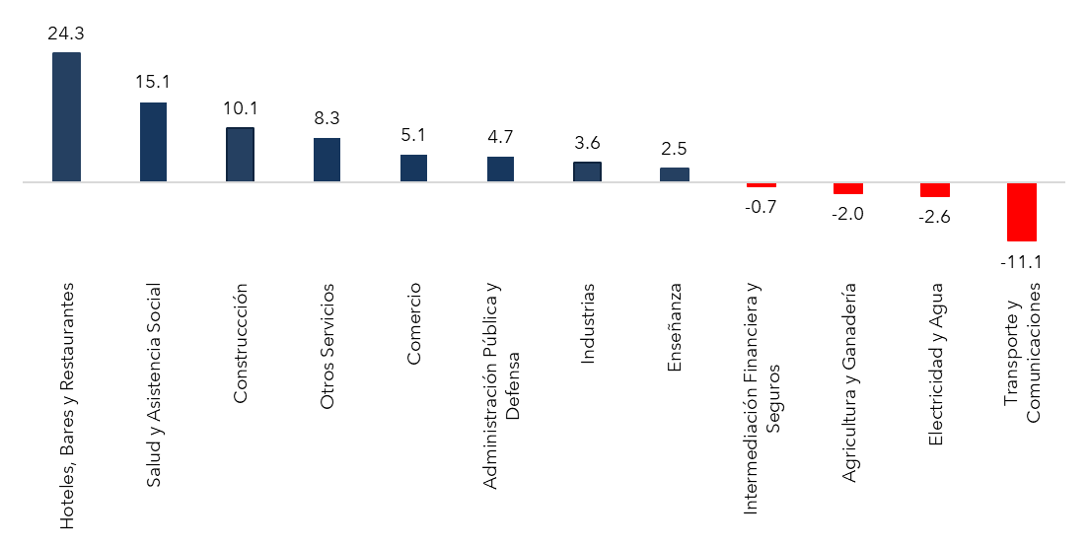

Notas: *Cifras preliminares.
Fuente: Elaboración propia a partir del Boletín trimestral Mercado Laboral Enero-Marzo 2022 del Banco Central de la República Dominicana.

Gráfico 10
MINISTERIO DE HACIENDA
DIRECCIÓN GENERAL DE PRESUPUESTO
DIRECCIÓN DE ESTUDIOS ECONÓMICOS Y SEGUIMIENTO FINANCIERO

 | Gráfico 10. Distribución de los Ingresos Corrientes
 | Enero - Junio 2022

 | Notas: Excluye donaciones.
 | Fuente: Sistema de Información de la Gestión Financiera (SIGEF).

 | Ingresos Corrientes
 | Impuestos | 93.3%
 | Ventas de bienes y servicios | 3.0%
 | Rentas de la propiedad | 1.6%
 | Otros ingresos corrientes | 2.2%
 | Total general | 100%

Gráfico 11
MINISTERIO DE HACIENDA
DIRECCIÓN GENERAL DE PRESUPUESTO
DIRECCIÓN DE ESTUDIOS ECONÓMICOS Y SEGUIMIENTO FINANCIERO

Gráfico 11. Distribución de los Ingresos de Capital
Enero - Junio 2022

Notas: Excluye donaciones.
Fuente: Sistema de Información de la Gestión Financiera (SIGEF).

Ingresos Capital
Ventas de activos no financieros | 2.1%
Transferencias de capital recibidas | 81.8%
Recuperación de inversiones financieras realizadas con fines de política | 16.1%
Total general | 100%

Gráfico 12
MINISTERIO DE HACIENDA
DIRECCIÓN GENERAL DE PRESUPUESTO
DIRECCIÓN DE ESTUDIOS ECONÓMICOS Y SEGUIMIENTO FINANCIERO

Gráfico 12. Ingresos del Gobierno Central por Entidad Recaudadora
Enero - Junio 2021 y 2022
Valores en Millones de RD$

Notas: Excluye donaciones.
Fuente: Sistema de Información de la Gestión Financiera (SIGEF).

Recaudadora | Recacudado 2021 | Estimado 2022 | Recaudado 2022
TN | 18,958.6 | 17,259.6 | 25,082.2
DGII | 298,943.2 | 309,109.9 | 335,485.3
DGA | 84,893.7 | 88,067.3 | 111,002.6
Total | 402,795.5 | 414,436.7 | 471,570.0

Gráfico 13
MINISTERIO DE HACIENDA
DIRECCIÓN GENERAL DE PRESUPUESTO
DIRECCIÓN DE ESTUDIOS ECONÓMICOS Y SEGUIMIENTO FINANCIERO

 | Gráfico 13. Distribución del Gasto por Clasificación Económica
 | Enero - Junio 2021/2022
 | Valores en RD$ millones

 |  | 2021 | 2022
 | Gastos corrientes | 376,567.8 | 443,844.8
 | Gastos de capital | 28,400.1 | 45,534.9

Notas: Cifras preliminares.
Fuente: Elaborado con datos del Sistema de Gestión de la Información Financiera (SIGEF).

Mapa 1
 | MINISTERIO DE HACIENDA
 | DIRECCIÓN GENERAL DE PRESUPUESTO
 | DIRECCIÓN DE ESTUDIOS ECONÓMICOS Y SEGUIMIENTO FINANCIERO

Mapa 1. Inversión Pública Enero - Junio 2022 Valores en RD$ millones

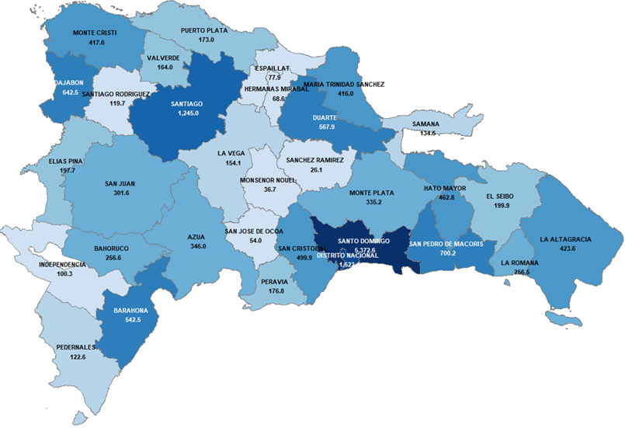

 | Fuente: Elaboración con datos del Sistema de Gestión de la Información Financiera (SIGEF).

Gráfico 14
MINISTERIO DE HACIENDA
DIRECCIÓN GENERAL DE PRESUPUESTO
DIRECCIÓN DE ESTUDIOS ECONÓMICOS Y SEGUIMIENTO FINANCIERO

 | Gráfico 14. Precio de los Combustibles, con y sin Subsidio Semana del 25 de junio al 1ro de julio de 2022
 | Enero - Junio 2021/2022
 | Valores en RD$
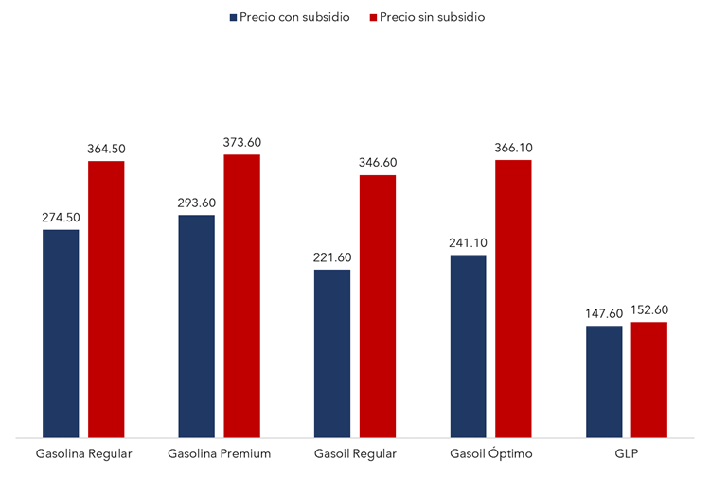

Fuente: Ministerio de Industria, Comercio y MIPyMES (MICM)

